Лист1
Приточные установки Dimmax Scirocco
С электрическим нагревом
Модель | Расход воздуха max (м3/ч) | Мощность эл.нагревателя кВт/питание, В | Кол-во ступеней эл.нагрева | Напряжение питания двигателя, В | Размеры (ДхШхВ) | Розничная цена, тенге (в т.ч. НДС) | 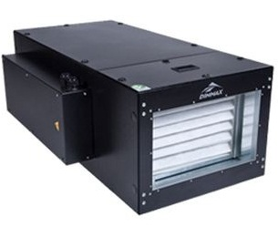
Scirocco 06E-1.2 | 600 | 2/220 | 1 | 220 | 1115х565х285 | 572208
Scirocco 06E-1.3 | 600 | 3/220 | 1 | 220 |  | 596750
Scirocco 06E-1.6 | 600 | 6/3ф~380 | 1 | 220 |  | 609745.5
Scirocco 08E-1.3 | 800 | 1,3/220 | 1 | 220 | 1195х615х320 | 637175
Scirocco 08E-1.4,5 | 800 | 4,5/3ф~380 | 1 | 220 |  | 680487.5
Scirocco 08E-1.9 | 800 | 9/3ф~380 | 1 | 220 |  | 714658
Scirocco 15E-1.7,5 | 1,500 | 7,5/3ф~380 | 1 | 220 | 1265х665х400 | 748345.5
Scirocco 15E-1.15 | 1,500 | 15/3ф~380 | 1 | 220 |  | 789250
Scirocco 20E-1.15 | 2,000 | 15/3ф~380 | 1 | 220 | 1315х765х400 | 974050
Scirocco 20E-2.24 | 2,000 | 24/3ф~380 | 2 | 220 |  | 1028912.5
Scirocco 25E-2.24 | 2,500 | 24/3ф~380 | 2 | 220 | 1315х765х475 | 1170883
Scirocco 25E-2.30 | 2,500 | 30/3ф~380 | 2 | 220 |  | 1228150
Scirocco 35E-2.26 | 3,500 | 26/3ф~380 | 2 | 220 | 1490х875х546 | 1228150
Scirocco 35E-3.39 | 3,500 | 39/3ф~380 | 3 | 220 |  | 1240183
Scirocco 35E-3.45 | 3,500 | 45/3ф~380 | 3 | 220 |  | 1296970.5
Scirocco 60E-3.54 | 6,000 | 54/3ф~380 | 3 | 380 | 1660х1065х621 | 1402362.5
Scirocco 60E-4.70 | 6,000 | 70/3ф~380 | 4 | 380 |  | 1485137.5
С водяным нагревом
Модель | Расход воздуха max (м3/ч) | Мощность нагрева при воде 95/70°С | Кол-во рядов | Напряжение питания двигателя, В | Размеры (ДхШхВ) | Розничная цена, тенге (в т.ч. НДС) | 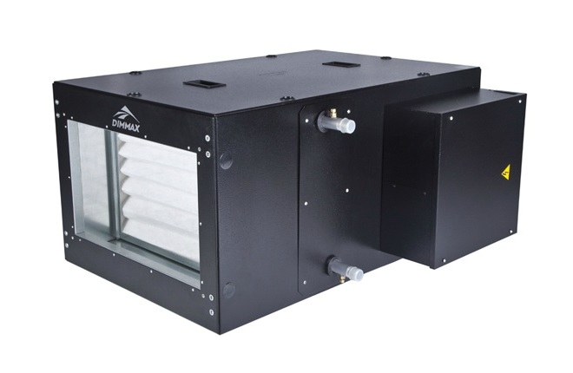
Scirocco 08W-2 | 800 | 11.7 | 2 | 220 | 845х615х320 | 611187.5
Scirocco 15W-2 | 1,500 | 26.7 | 2 | 220 | 915х665х400 | 677985
Scirocco 15W-3 | 1,500 | 35.2 | 3 | 220 |  | 701183
Scirocco 20W-2 | 2,000 | 34.8 | 2 | 220 | 965х765х400 | 704070.5
Scirocco 20W-3 | 2,000 | 45 | 3 | 220 |  | 714658
Scirocco 25W-2 | 2,500 | 42.7 | 2 | 220 | 965х765х475 | 769037.5
Scirocco 25W-3 | 2,500 | 55.1 | 3 | 220 |  | 811870.5
Scirocco 35W-2 | 3,500 | 56.4 | 2 | 220 | 1020х875х545 | 891275
Scirocco 35W-3 | 3,500 | 76.8 | 3 | 220 |  | 954800
Scirocco 60W-2 | 6,000 | 106 | 2 | 380 | 1140х1065х620 | 1031320.5
Scirocco 60W-3 | 6,000 | 141 | 3 | 380 |  | 1050087.5
Scirocco 80W-2 | 8,000 | 167 | 2 | 380 | 1220х1120х747 190кг | 2021250
Scirocco 80W-3 | 8,000 | 207 | 3 | 380 |  | 2165625
Scirocco 100W-2 | 10,000 | 183 | 2 | 380 |  | 2396625
Scirocco 100W-3 | 10,000 | 221 | 3 | 380 |  | 2454375
Вытяжные установки Dimmax Scirocco V*
Модель | Расход воздуха max (м3/ч) | Напряжение питания двигателя, В | Ток двигателя, А | Мощность двигателя, Вт | Размеры (ДхШхВ) | Розничная цена, тенге (в т.ч. НДС) | 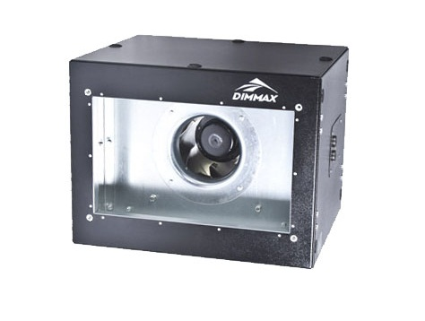
Scirocco 06V | 600 | 1ф~220 | 0.6 | 120 | 355х420х285х 14кг | 166754
Scirocco 08V | 800 | 1ф~220 | 0.8 | 169 | 365х470х320х 16кг | 207035.5
Scirocco 15V | 1500 | 1ф~220 | 2.2 | 485 | 470х520х400х 22кг | 302414
Scirocco 20V | 2000 | 1ф~220 | 2.1 | 450 | 505х620х400х 29кг | 330498
Scirocco 25V | 2500 | 1ф~220 | 3.2 | 700 | 505х620х475х 33кг | 404481
Scirocco 35V | 3500 | 3ф~380 | 1.6 | 1000 | 605х730х545х 55кг | 520341.5
Scirocco 60V | 6000 | 3ф~380 | 2.9 | 1850 | 705х920х620х 74кг | 604208.5
Scirocco 80V | 9000 | 3ф~380 | 4.8 | 3000 | 755х1120х747 99кг | 813312.5
Scirocco 100V | 11000 | 3ф~380 | 6 | 4350 |  | 1116500
SB006 регулятор скорости Scirocco V |  | 0-10В |  |  |  | 6737.5

